单因素方差分析
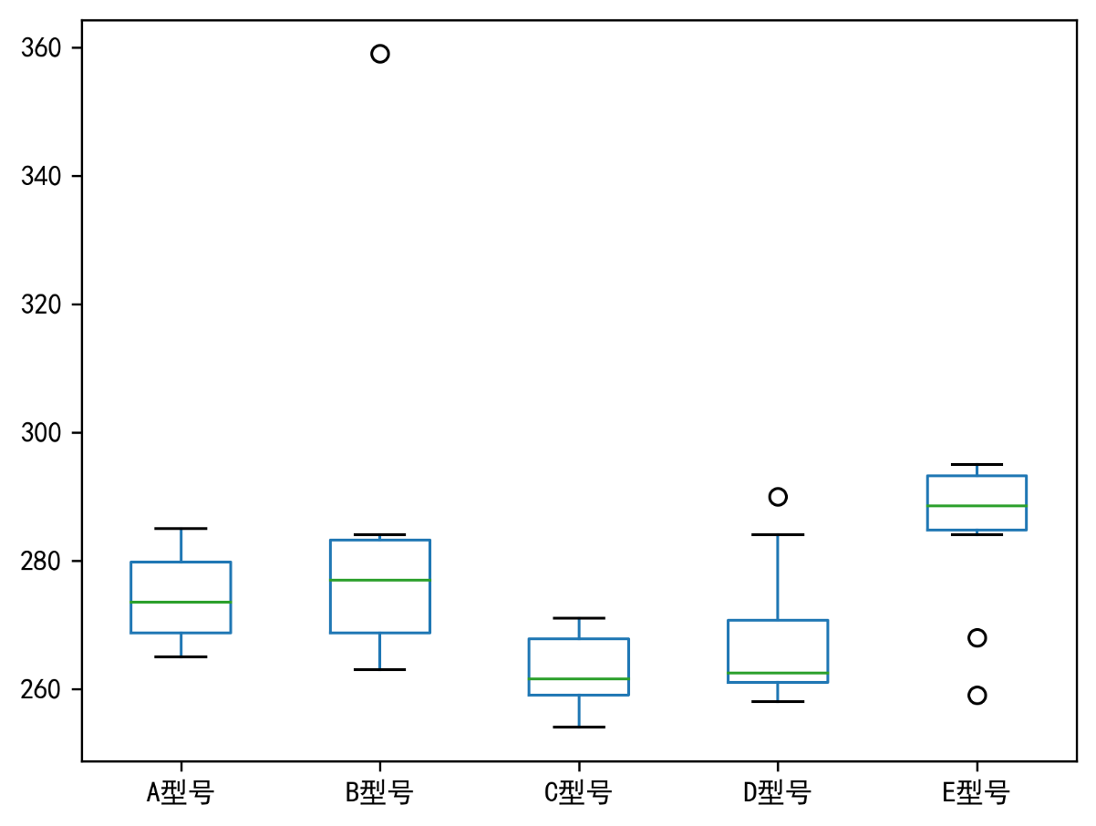
轮胎型号 刹车距离 汽车序号 | A型号 | B型号 | C型号 | D型号 | E型号
1 | 281 | 284 | 271 | 290 | 295 |  | count | mean | std | min | 25% | 50% | 75% | max
2 | 268 | 281 | 258 | 270 | 294 | A型号 | 10 | 274.4 | 6.6030296077 | 265 | 268.75 | 273.5 | 279.75 | 285
3 | 271 | 275 | 259 | 284 | 290 | B型号 | 10 | 282.9 | 27.798681024 | 263 | 268.75 | 277 | 283.25 | 359
4 | 279 | 271 | 254 | 261 | 287 | C型号 | 10 | 262.7 | 5.6184220798 | 254 | 259 | 261.5 | 267.75 | 271
5 | 274 | 279 | 268 | 260 | 268 | D型号 | 10 | 268 | 10.934146311 | 258 | 261 | 262.5 | 270.75 | 290
6 | 273 | 265 | 267 | 261 | 291 | E型号 | 10 | 285 | 12.092238098 | 259 | 284.75 | 288.5 | 293.25 | 295
7 | 285 | 284 | 259 | 271 | 284
8 | 265 | 268 | 268 | 258 | 287
9 | 268 | 263 | 264 | 262 | 259
10 | 280 | 359 | 259 | 263 | 295

 |  |  |  |  |  | 方差分析
 |  |  |  |  |  |  | sum_sq | df | F | PR(>F)
 |  |  |  |  |  | Intercept | 752953.6 | 1 | 3380.3811082 | 5.5207908952E-44
 |  |  |  |  |  | C(Threat) | 3622.6 | 4 | 4.0659107688 | 0.0067397238408
 |  |  |  |  |  | Residual | 10023.4 | 45

